코드 설명
 |  |  | UC Irvine 머신러닝 저장소 (http://archive.ics.uci.edu/ml/)
ㅁReferential Site |  |  | Kaggle Dataset (http://www.kaggle.com/datasets)
 | https://www.imdb.com/ | 영화 정보 등 | Amazon AWS Dataset (http://aws.amazon.com/ko/datasets
 | https://www.boxofficemojo.com/ | 영화 정보 등 | Wiki Dic. (https://goo.gl/SJHN2k)
 | https://www.kaggle.com/ | 관련 data, competition | Quora.com (http://goo.gl/zDR78y)
 | https://www.motionpictures.org/film-ratings/ | Motion Picture Association 영화 rating | Dataset Subreddit(http://www.reddit.com/r/datasets)

ㅁ영화 등급 | ㅁ영화 등급:최근 등급 사용 |  |  | ㅁ영화 장르 구분(참조) : 제공 데이터는 알파벳 순으로 상위 3개 제공
영화 | G (General Audiences) | 모든 관객 (모든 연령층 적합) |  | 주제 | 표현방법 | 배경
영화 | PG (Parental Guidance Suggested) | 부모 동반 (아동 관람 부적합) | M:1968년 이전, GP:1968~1970년, PG:1972년 이후 | Adventure | Action | Fantasy
영화 | PG-13 (Parents Strongly Cautioned) | 부모 주의(부분적 13세 미만 부적합) |  | Biorgaphy | Animation | Western
영화 | R (Restricted) | 제한 (17세 미만은 부모나 성인 보호자 동반 요망) |  | Crime | Comedy
영화 | NC-17 (No One 17 and Under Admitted) | 18세 미만은 관람할 수 없는 영화 | X:1990년 이전 | Family | Documentary
영화 | Passed | 부모 주의(부분적 13세 미만 부적합) | PG와 유사 | FilmNoir | Drama
영화 | Approved(Adequete Under 15) | 15세 미만은 관람할 수 없는 영화 |  | History | Musical
영화 | Not Rated | 18세 이상 제한 상영/관람 가능 |  | Horror | Thriller
영화 | Unrated | 무삭제판은 따로 무등급판(Unrated) DVD. NC-17을 받으면 R등급으로 낮추려고 편집 |  | Music
TV | TV-Y (Young Audience ages 2-6) | 2-6세 아동에게 적합 |  | Mystery
TV | TV-Y7 (Audience over 7 years old) | 7세 이상 관람가 |  | News
TV | TV-G (General Audience) | 전체 관람가 |  | Romance
TV | TV-PG (Parental Guidance suggested) | 보호자 동반 |  | SciFi
TV | TV-14 (Parents strongly cautioned) | 14세 이상 관람가 |  | Sport
TV | TV-MA (Mature Audience) | 17세 이상 관람가 |  | War
TV | V-R (Restricted) | 17세 미만 관람 불가
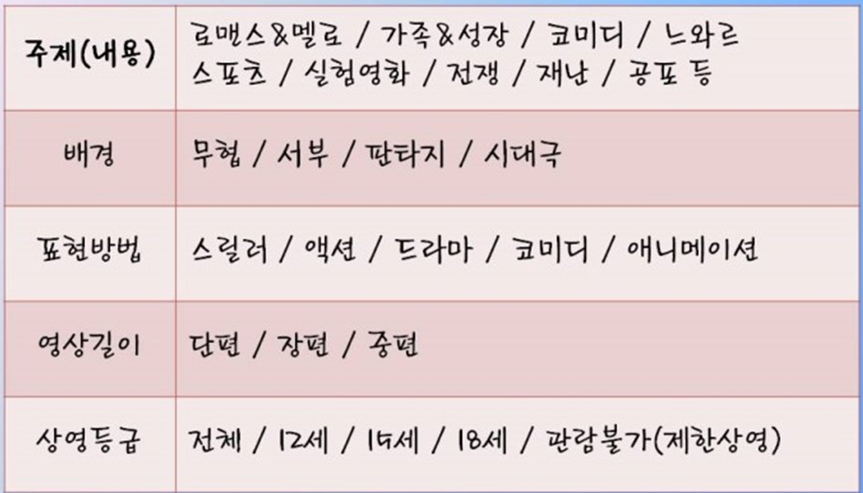

ㅁ미국 주(state) 코드
AL | 앨라배마 | ALABAMA
AK | 알래스카 | ALASKA
AZ | 애리조나 | ARIZONA
AR | 아칸소 | ARKANSAS
AA | 미국 주둔 군대
AE | 유럽 주둔 군대
AP | 태평양 주둔 군대
CA | 캘리포니아 | CALIFORNIA
CO | 콜로라도 | COLORADO
CT | 코네티컷 | CONNECTICUT
DE | 델라웨어 | DELAWARE
DC | 컬럼비아 특별구 | District of Columbia
FL | 플로리다 | FLORIDA
GA | 조지아 | GEORGIA
HI | 하와이 | HAWAII
ID | 아이다호 | IDAHO
IL | 일리노이 | ILLINOIS
IN | 인디애나 | INDIANA
IA | 아이오와 | IOWA
KS | 캔자스 | KANSAS
KY | 켄터키 | KENTUCKY
LA | 루이지애나 | LOUISIANA
ME | 메인 | MAINE
MD | 메릴랜드 | MARYLAND
MA | 매사추세츠 | MASSACHUESTTS
MI | 미시간 | MICHIGAN
MN | 미네소타 | MINNESOTA
MS | 미시시피 | MISSISSIPPI
MO | 미주리 | MISSOURI
MT | 몬태나 | MONTANA
NE | 네브래스카 | NEBRASKA
NV | 네바다 | NEVADA
NH | 뉴햄프셔 | NEW HAMPSHIRE
NJ | 뉴저지 | NEW JERSEY
NM | 뉴멕시코 | NEW MEXICO
NY | 뉴욕 | NEW YORK
NC | 노스캐롤라이나 | NORTH CAROLINA
ND | 노스다코타 | NORTH DAKOTA
OH | 오하이오 | OHIO
OK | 오클라호마 | OKLAHOMA
OR | 오리건 | OREGON
PA | 펜실베이니아 | PENNSYLVANIA
RI | 로드아일랜드 | RHODE ISLAND
SC | 사우스캐롤라이나 | SOUTH CAROLINA
SD | 사우스다코타 | SOUTH DAKAOTA
TN | 테네시 | TENNESSEE
TX | 텍사스 | TEXAS
UT | 유타 | UTAH
VT | 버몬트 | VERMONT
VA | 버지니아 | VIRGINIA
WA | 워싱턴 | WASHINGTON
WV | 웨스트버지니아 | WEST VIRGINIA
WI | 위스콘신 | WISCONSIN
WY | 와이오밍 | WYOMING

